申込書
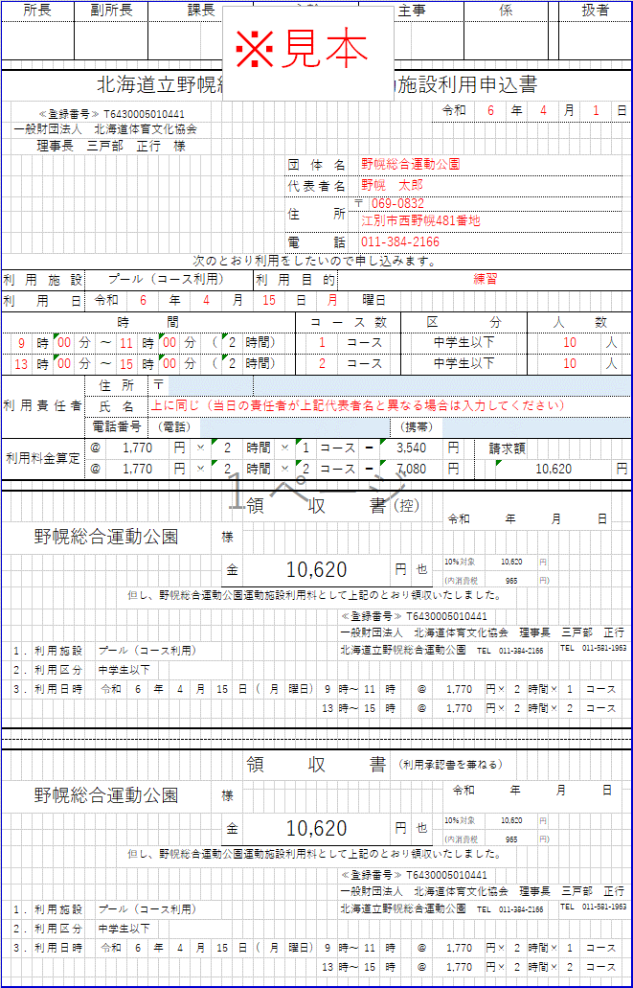
所長 |  |  |  | 副所長 |  |  |  |  |  | 課長 |  |  |  |  |  |  |  |  |  | 主幹 |  |  |  |  |  |  | 主事 |  |  |  |  |  |  | 係 |  |  |  |  |  | 扱者 |  |  |  | 青く塗りつぶされたセルのみ全て入力してください

北海道立野幌総合運動公園 運動施設利用申込書
 | ≪登録番号≫ T6430005010441 |  |  |  |  |  |  |  |  |  |  |  |  |  |  |  |  |  |  |  |  |  |  |  |  |  |  |  |  |  |  | 令和 |  |  |  |  | 年 |  |  | 月 |  |  | 日
 | 一般財団法人 北海道体育文化協会
 | 理事長 三戸部 正行 様
 |  |  |  |  |  |  |  |  |  |  |  |  |  |  |  |  |  |  |  |  |  | 団体名
 |  |  |  |  |  |  |  |  |  |  |  |  |  |  |  |  |  |  |  |  |  | 代表者名
 |  |  |  |  |  |  |  |  |  |  |  |  |  |  |  |  |  |  |  |  |  | 住所 |  |  |  | 〒

 |  |  |  |  |  |  |  |  |  |  |  |  |  |  |  |  |  |  |  |  |  | 電話
次のとおり利用をしたいので申し込みます。
利用施設 |  |  |  |  | プール（コース利用） |  |  |  |  |  |  |  |  |  |  |  |  |  |  | 利用目的
利用日 |  |  |  |  | 令和 |  |  |  |  |  | 年 |  |  |  |  |  | 月 |  |  |  |  | 日 |  |  |  | 曜日
時 間 |  |  |  |  |  |  |  |  |  |  |  |  |  |  |  |  |  |  |  |  |  |  | コース数 |  |  |  |  |  |  | 区分 |  |  |  |  |  |  |  | 人数
 |  |  | 時 | 分 |  | ～ |  |  | 時 |  |  |  | 分 |  | （ |  |  |  | 時間） |  |  |  |  |  | コース |  |  |  |  |  | 中学生以下 |  |  |  |  |  |  |  |  |  |  | 人
 |  |  | 時 | 分 |  | ～ |  |  | 時 |  |  |  | 分 |  | （ |  |  |  | 時間） |  |  |  |  |  | コース |  |  |  |  |  | 中学生以下 |  |  |  |  |  |  |  |  |  |  | 人
利用責任者 |  |  |  |  | 住所 |  |  |  |  | 〒
 |  |  |  |  | 氏名
 |  |  |  |  | 電話番号 |  |  |  |  | （電話） |  |  |  |  |  |  |  |  |  |  |  |  |  |  |  |  |  |  | （携帯）
利用料金算定 |  |  |  |  | ＠ |  | 1,770 |  |  |  |  | 円 |  | × |  |  |  |  | 時間 |  | × |  |  | コース |  |  | ＝ |  |  |  |  |  | 円 |  | 請求額
 |  |  |  |  |  |  |  |  |  |  |  |  |  |  |  |  |  |  |  |  |  |  |  |  |  |  |  |  |  |  |  |  |  |  |  |  |  |  |  |  |  |  | 円

 |  |  |  |  |  |  |  |  |  |  |  |  |  |  |  |  |  |  | 領収書 |  |  |  |  |  |  |  |  |  | （控） |  |  |  | 令和 年 月 日
 |  |  |  |  |  |  |  |  |  |  |  |  |  |  |  | 様

 |  |  |  |  |  |  |  |  |  |  |  |  |  |  |  |  | 金 |  |  |  |  |  |  |  |  |  |  |  | 円 |  | 也 |  | 10％対象 |  |  |  |  |  | 円
 |  |  |  |  |  |  |  |  |  |  |  |  |  |  |  |  |  |  |  |  |  |  |  |  |  |  |  |  |  |  |  |  | (内消費税 |  |  |  |  |  | 円)
 |  |  |  |  |  |  |  | 但し、野幌総合運動公園運動施設利用料として上記のとおり領収いたしました。
 |  |  |  |  |  |  |  |  |  |  |  |  |  |  |  |  |  |  |  |  |  |  |  |  | ≪登録番号≫ T6430005010441
 |  |  |  |  |  |  |  |  |  |  |  |  |  |  |  |  |  |  |  |  |  |  |  |  | 一般財団法人 北海道体育文化協会 理事長 三戸部 正行
 | 1 | . | 利用施設 |  |  | プール（コース利用） |  |  |  |  |  |  |  |  |  |  |  |  |  |  |  |  |  |  | 北海道立野幌総合運動公園 TEL 011-384-2166 |  |  |  |  |  |  |  |  |  |  |  |  |  |  | TEL 011-581-1963
 | 2 | . | 利用区分 |  |  | 中学生以下
 | 3 | . | 利用日時 |  |  | 令和 |  |  |  | 年 |  |  |  | 月 |  |  |  | 日 |  | ( |  | 曜日) |  |  | 時～ |  |  | 時 |  |  | ＠ | 1,770 |  |  |  | 円× |  | 時間× |  |  | コース

 |  |  |  |  |  |  |  |  |  |  |  |  |  |  |  |  |  |  | 領収書 |  |  |  |  |  |  |  |  |  | （利用承認書を兼ねる）
 |  |  |  |  |  |  |  |  |  |  |  |  |  |  |  | 様 |  |  |  |  |  |  |  |  |  |  |  |  |  |  |  |  | 令和 年 月 日

 |  |  |  |  |  |  |  |  |  |  |  |  |  |  |  |  | 金 |  |  |  |  |  |  |  |  |  |  |  | 円 |  | 也 |  | 10％対象 |  |  |  |  |  | 円
 |  |  |  |  |  |  |  |  |  |  |  |  |  |  |  |  |  |  |  |  |  |  |  |  |  |  |  |  |  |  |  |  | (内消費税 |  |  |  |  |  | 円)
 |  |  |  |  |  |  |  | 但し、野幌総合運動公園運動施設利用料として上記のとおり領収いたしました。
 |  |  |  |  |  |  |  |  |  |  |  |  |  |  |  |  |  |  |  |  |  |  |  |  | ≪登録番号≫ T6430005010441
 |  |  |  |  |  |  |  |  |  |  |  |  |  |  |  |  |  |  |  |  |  |  |  |  | 一般財団法人 北海道体育文化協会 理事長 三戸部 正行
 | 1 | . | 利用施設 |  |  | プール（コース利用） |  |  |  |  |  |  |  |  |  |  |  |  |  |  |  |  |  |  | 北海道立野幌総合運動公園 TEL 011-384-2166 |  |  |  |  |  |  |  |  |  |  |  |  |  |  | TEL 011-581-1963
 | 2 | . | 利用区分 |  |  | 中学生以下
 | 3 | . | 利用日時 |  |  | 令和 |  |  |  | 年 |  |  |  | 月 |  |  |  | 日 |  | ( |  | 曜日) |  |  | 時～ |  |  | 時 |  |  | ＠ | 1,770 |  |  |  | 円× |  | 時間× |  |  | コース

